Sheet1
Επωνυμία Επιχείρησης |  |  | XXXXXXXXXXXXXX
ΑΦΜ - Δ.Ο.Υ. |  |  | XXXXXXXXXXXXXX |  |  |  |  | XXXXX
 |  |  |  |  |  |  |  |  |  |  |  |  |  |  |  | 2018-12-31
Λίστα Ιδιόκτητων ή Μισθωμένων Οχημάτων για υπολογισμό Παροχής σε Είδος (Αρθ.13 Ν.4172/2013)

α/α | Πινακίδα ΙΧ | Αριθμός Πλαισίου | Μάρκα | Τύπος | Ημερομηνία Τιμολόγησης | Ημ/νια 1ης Κυκλοφορίας | Ημ/νία Απόκτησης ή μίσθωσης | Ημ/νία Λήξης μίσθωσης | Οδηγός | Ιδιότητα Οδηγού | ΛΤΠΦ (Λιανική Τιμή προ Φόρων απο βεβαιωση) | Μήνες Χρήσης 2017 | Παλαιότητα | Μείωση Αξίας | Συντελεστής Υπολογισμού | Παροχή σε Είδος
1 | XXX-000 | XXXXXXXXXX | XXXX | XX | 2017-07-28 | 2012-05-29 | 2018-01-01 | 2018-12-31 |  | ΔΙΕΥΘ. ΣΥΜΒΟΥΛΟΣ | 25,000.00 € | 12 | 6.59 | 25% | 18% | 3,375.00
2 | XXX-000 | XXXXXXXXXX | XXXX | XX | 2017-07-28 | 2007-11-15 | 2018-01-01 | 2018-12-31 |  | ΔΙΕΥΘ. ΣΥΜΒΟΥΛΟΣ | 22,000.00 € | 12 | 11.13 | 50% | 18% | 1,980.00
3 | XXX-000 | XXXXXXXXXX | XXXX | XX | 2017-07-28 | 2007-11-15 | 2018-01-01 | 2018-12-31 |  | ΔΙΕΥΘ. ΣΥΜΒΟΥΛΟΣ | 15,000.00 € | 12 | 11.13 | 50% | 7% | 525.00
4 | XXX-000 | XXXXXXXXXX | XXXX | XX | 2017-07-28 | 2007-11-15 | 2018-01-01 | 2018-12-31 |  | ΔΙΕΥΘ. ΣΥΜΒΟΥΛΟΣ | 17,000.00 € | 12 | 11.13 | 50% | 7% | 595.00
5 | XXX-000 | XXXXXXXXXX | XXXX | XX | 2017-07-28 | 2007-11-15 | 2018-01-01 | 2018-12-31 |  | ΔΙΕΥΘ. ΣΥΜΒΟΥΛΟΣ | 18,000.00 € | 12 | 11.13 | 50% | 14% | 1,260.00
 |  |  |  |  |  |  |  |  |  |  |  |  |  |  |  | 7,735.00

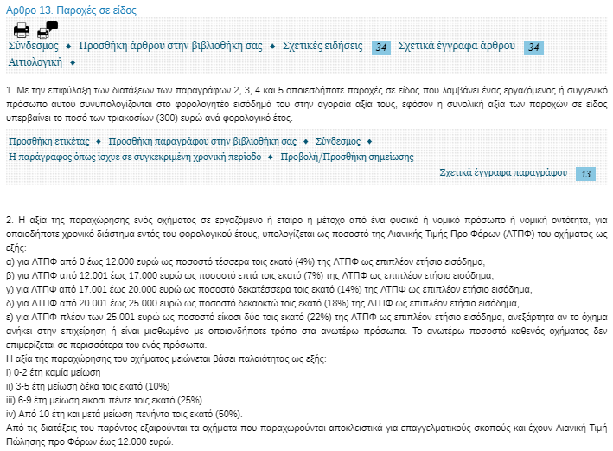
Συντελεστής υπολογισμού ΛΤΠΦ |  |  |  | Μείωση Αξίας (παλαιότητα)
Από | Έως | Συντελεστής |  | Από | Έως | Συντελεστής
0 | 12,000 | 4% |  | 0 | 2 | 0%
12,001 | 17,000 | 7% |  | 3 | 5 | 10%
17,001 | 20,000 | 14% |  | 6 | 9 | 25%
20,001 | 25,000 | 18% |  | 10 |  | 50%
25,001 |  | 22%

Ο ΔΗΛΩΝ |  |  |  | Ο Προιστάμενος Λογιστηρίου

